М-10-1, А-10-1
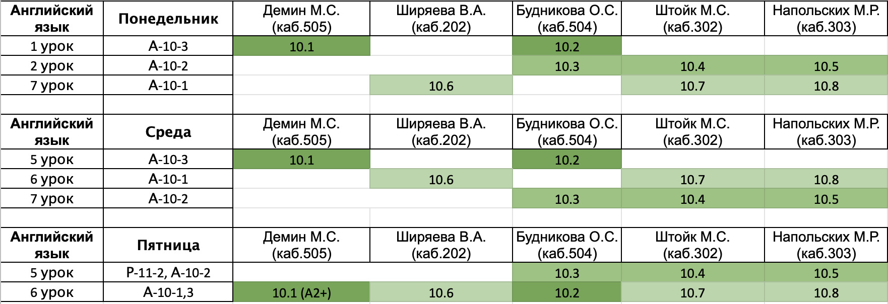
Понедельник
 | Предмет | Группа | Учитель | Кабинет | Бабанов Александр Андреевич
1 | ОБЖ | А-10-1 | Кручинина | 404 | Барденков Тимофей Дмитриевич
2 | русский | А-10-1 | Перхулова | 204 | Боглаев Алексей Александрович
3 | Геометрия | И-10-1 | Рязанский | 406 | Горев Илья Александрович
4 | Геометрия | И-10-1 | Рязанский | 406 | Ермаков Олег Игоревич
5 | алгебра | И-10-1 | Козодой | 403 | Захарюта Виталий Александрович
6 | алгебра | И-10-1 | Козодой | 403 | Каримов Арсений Александрович
7 | Английский | А-10-1 | см.таблицу после субботы |  | Корчагин Иван Евгеньевич
8 |  |  |  |  | Малкин Данила Александрович
9 |  |  |  |  | Окулов Игорь Владимирович
 |  |  |  |  | Филатов Алексей Кириллович
Среда
 | Предмет | Группа | Учитель | Кабинет
1 | алгебра | И-10-1 | Козодой/Щербина | 403/201
2 | алгебра | И-10-1 | Козодой/Щербина | 403/201
3 | Информатика | И-10-1 | Афонин/Якименко | 502/402
4 | Информатика | И-10-1 | Афонин/Якименко | 502/402
5 | русский | А-10-1 | Перхулова | 305
6 | Английский | А-10-1 | см.таблицу после субботы
7 | физ-ра |  |  | спорт.зал
8 | физика | И-10-1 | Щербина | 308
9 | физика | И-10-1 | Щербина | 308

Четверг
 | Предмет | Группа | Учитель | Кабинет
1 | физика | И-10-1 | Щербина | 308
2 | физика | И-10-1 | Щербина | 308
3 | Информатика | И-10-1 | Афонин/Якименко | 502/401
4 | Информатика | И-10-1 | Афонин/Якименко | 502/401
5 | Лит-ра | И-10-1 | Зенкина | 204
6 | Лит-ра | И-10-1 | Зенкина | 204
7 | алгебра | И-10-1 | Козодой | 201
8 | алгебра | И-10-1 | Козодой | 201
9 | География | И-10-1 |  | 305

Пятница
 | Предмет | Группа | Учитель | Кабинет
1 | История | И-10-1 | Мусихин | 203
2 | История | И-10-1 | Мусихин | 203
3 | Геометрия | И-10-1 | Рязанский | 406
4 | Геометрия | И-10-1 | Рязанский | 406
5 | ОКНО
6 | Английский | А-10-1,3 | см.таблицу после субботы
7 | физ-ра |  |  | спорт.зал
8
9

Суббота
 | Предмет | Группа | Учитель | Кабинет
1 | география | И-10-1 |  | 305
2 | химия | И-10-1 | Поболелова | 208
3 | физика | И-10-1 | Щербина | 308
4 | физика | И-10-1 | Щербина | 308
5 | обществознание | И-10-1 | Казаков | 307
6 | МХК | И-10-1 | Хамидова | 405
7 | Биология | А-10-1 | Смолянова | 407
8
9

